18
<参考>債権流動化（リボルビング・分割）について (Reference) About Liquidation of Receivables (revolving and installment payments)

【目的】 Purpose
・調達方法の多様化と安全性を考慮した資金調達 Fund procurement geared toward safety and diversification of procurement methods
・市場投資家への販売を通じた、調達先の多様化 Diversification of procurement methods through sale to market investors

■流動化を行わなかった場合 Without Liquidation
 | 債権流動化を行わない場合、リボ債権残高より発生した割賦手数料は毎期発生分を売上収益へ計上
 | When accounts receivables are not liquidated, finance charges on installment payments arising from the balance of revolving payments are recorded as revenue in each fiscal year as they occur.
調達期間の累計収益
42億円

リボ債権
258億
8億円
8億円
8億円
8億円
6億円
Aggregate revenue for
procurement period
\4.2 billion
4億円
\0.8 billion
\0.8 billion
\0.8 billion
\0.8 billion
\0.6 billion
 |  |  |  |  |  |  |  |  |  |  |  |  |  |  |  |  | =
Revolving
receivables
\25.8 billion
\0.4 billion

債権流動化した場合の調達期間
 |  |  | 2018-09-30 |  | 2019-03-31 |  | 2020-03-31 |  | 2021-03-31 |  | 2022-03-31 |  | 2023-03-31 |  | 2024-03-31
 |  |  |  |  | (6ヵ月) |  |  |  |  |  |  |  |  |  | (9ヵ月)
 |  |  |  |  | (6 months) |  |  |  |  |  |  |  |  |  | (9 months)

Procurement period when accounts receivables are liquidated.

■流動化を行った場合 With Liquidation
 | リボ債権残高の調達期間に対し将来見込まれる割賦手数料収益を譲渡益として一括して計上
 | Future finance charges on installment payments for the procurement period of the balance of revolving payments are batch recorded as gain on the transfer.
 | 譲渡益は調達期間中に均等に譲渡益償却として売上収益より控除
 | Gain on transfer is deducted from revenue evenly throughout the procurement period as amortization of gain on transfer.

譲渡益 42億円
一括計上
将来見込まれる割賦手数料収入 42億円
Gain on the transfer \4.2 billion
Batch recording
Future finance charges on installment payments \4.2 billion

調達額
300億円
リボ債権
258億円
譲渡益
Gain on the
transfer
 |  |  |  |  |  | 4億円 |  | 8億円 |  | 8億円 |  | 8億円 |  | 8億円 |  | 6億円
Revolving
receivables
\25.8 billion
Procurement
amount
\30.0 billion
 |  |  |  |  |  | \0.4 billion |  | \0.8 billion |  | \0.8 billion |  | \0.8 billion |  | \0.8 billion |  | \0.6 billion

 |  |  |  | 2018-09-30 |  | 2019-03-31 |  | 2020-03-31 |  | 2021-03-31 |  | 2022-03-31 |  | 2023-03-31 |  | 2024-03-31
 |  |  |  |  |  | (6ヵ月) |  |  |  |  |  |  |  |  |  | (9ヵ月)
 |  |  |  |  |  | (6 months) |  |  |  |  |  |  |  |  |  | (9 months)
Procurement period for liquidated accounts receivables
債権流動化の調達期間

 |  | <PL影響（イメージ）＞ Impact on income statement (image)
譲渡益として売上収益に計上 42億円
Recorded in revenue as gain on transfer \4.2 billion
調達期間の累計収益
42億円
売上収益に計上（分割リボ手数料）
Recorded in revenue (Finance charges on installment and revolving payments)
Aggregate revenue for
procurement period
\4.2 billion

4億円
8億円
8億円
8億円
8億円
6億円

\0.4 billion
\0.8 billion
\0.8 billion
\0.8 billion
\0.8 billion
\0.6 billion
 |  |  |  |  |  |  |  |  |  |  |  |  |  |  |  |  | =

2019/3/31
2020/3/31
2021/3/31
2022/3/31
2023/3/31
2024/3/31
2018/9/30

△4億円
△8億円
△8億円
△8億円
△8億円
△6億円

-\0.4 billion
-\0.8 billion
-\0.8 billion
-\0.8 billion
-\0.8 billion
-\0.6 billion
譲渡益償却として売上収益から控除
Deducted from revenue as amortization of gain on transfer

* 2018年9月に実施したリボ債権流動化の譲渡益償却は、2024年3月期に完了しているため、2025年3月期 第1四半期以降発生しておりません。参照 p.17 債権流動化（リボルビング・分割）による調達
The amortization of gain on transfer from the liquidation of revolving receivables implemented in September 2018 was completed in the fiscal year ended March 31, 2024.
Therefore, it has not occurred since the first quarter of the fiscal year ending March 31, 2025. Reference) p.17 Procurement through Liquidation of Receivables (revolving and installment payments)

22
<参考>Non-GAAP指標について (Reference) About Non-GAAP indicators

 | ★1 株価純資産倍率（PBR）＝ 期末株価 ／ １株当たり純資産 |  | PBR = Share price at the end of period / Book value per share

 | ★2 株価収益率（PER）＝ 期末株価 ／ １株当たり 当期純利益（連結業績予想・実績） PER = Fiscal year-end share price / Earnings per share (EPS) (based on consolidated financial results forecasts and actual results) |  | PER = Share price at the end of period / Earnings per share (EPS)(based on consolidated financial results forecasts and actual results)

 | ★3 株主総利回り（TSR）＝（期末株価 ＋ 2026年３月期の第１四半期から当期までの１株当たり配当額の累計額） ／ 2025年３月期末の株価（2,699.5円）
 |  | TSR = (Share price at the end of period + Cumulative dividends per share from Q1 of FY2026 to the current quarter) / Share price at the end of FY2025 (¥2,699.5)

 | ★4 投下資本利益率（ROIC） ＝ 税引き後営業利益 ／ 投下資本（割賦売掛金・売掛金 + 営業貸付金 + 商品 + 有形・無形固定資産 + 差入保証金 - 買掛金）
 | * ROIC = After tax operating income / Invested capital (Installment sales accounts receivable・ Accounts receivable + Operating loans + Products + Tangible and intangible fixed assets + Guarantee deposits - Accounts payable)

 | ★5 株主資本コスト = リスクフリーレート + β値 × リスクプレミアム *リスクプレミアムはヒストリカル法とインプライド法の平均です。
 | * Capital costs = Risk free rate + β × Risk premium ＊Risk premium is the average of the historical and implied methods.

 | ★6 WACC（加重平均資本コスト） = 株主資本コスト [リスクフリーレート + β値 × リスクプレミアム] × 時価総額 ／（有利子負債 + 時価総額) + 借入レート × (1-税率) × 有利子負債
 | * ／（有利子負債 + 時価総額） *時価総額は、機関投資家の当社株式平均保有年数に相当する期間の平均値を使用しております。
 | * WACC = Capital costs [Risk free rate + β × Risk premium]× Market capitalization / (Interest-bearing debt + Market capitalization) + Borrowing rate ×(1-tax rate) × Interest-bearing debt
 | * WACC = / (Interest-bearing debt + Market capitalization) ＊Market capitalization is calculated using the average number of years that shares are held by institutional investors.

 | ★7 リカーリングレベニュー ＝ お客さままたはお取引先さまとの契約に基づく定期的な収入
 | * Recurring revenue [or Recurring gross profit] is revenue [or gross profit] that is generated on a recurring basis through contracts with customers and business partners

 | ★8 リカーリングレベニュー比率 ＝ リカーリングレベニュー ／ （売上収益 [または売上総利益] ＋ 販管費戻り [お取引先さまからいただく経費] ）
 | * Ratio of recurring revenue [or Ratio of recurring gross profit] = Recurring revenue [or Recurring gross profit] / (Consolidated revenue [or Consolidated gross profit]
 | * Ratio of recurring revenue [or Ratio of recurring gross profit] =+ Selling, general and administrative expenses paid by business partners)

 | ★9 流動化比率 ＝ 債権流動化額 ／ （営業債権＋債権流動化額）
 | * Ratio of liquidated accounts receivable = Liquidated accounts receivable / (Operating receivables + Liquidated accounts receivable)

 | ★10 有利子負債 営業債権比 ＝ 有利子負債 ／ 営業債権 |  | Ratio of interest-bearing debt to operating receivables = Interest-bearing debt / Operating receivables

 | ★11 貸倒率 ＝ 貸倒償却額 ／ 期末営業債権残高（流動化債権含む） |  | Ratio of bad debt write-offs = Bad debt write-offs / Operating receivables at the end of period (including liquidated accounts receivable)

 | ★12 １人当たり分割・リボ払い残高（割賦売掛金） ＝ 分割・リボ払い残高（流動化債権含む） ／ 支払中客数
 | * Balance of installment and revolving payments per customer = Installment and revolving payments(including liquidated accounts receivable) / Number of customers making payments

 | ★13 １人当たり営業貸付金残高 ＝ 営業貸付金残高（流動化債権含む） ／ 支払中客数
 | * Balance of operating loans outstanding per customer = Operating loans outstanding (including liquidated accounts receivable) / Number of customers making payments

 | * Non-GAAP指標（Non-Generally Accepted Acounting Principles）：当社グループの事業の実態を表す指標として使用しております。
 | * Non-GAAP (non-generally accepted accounting principles) indicators are indicators used to better illustrate the state of MARUI GROUP’s business.

2000

23
<参考>LTV経営の指標について (Reference) About Lifetime Value Management indicators

 | 【リカーリングレベニューとは】 Recurring Revenue / Recurring Gross Profit
 |  | お客さままたはお取引先さまとの契約に基づく定期的な収入のことで、小売では店舗の不動産賃貸収入、フィンテックではエポスカード利用により発生する分割・リボ手数料、カードキャッシング利息、
 |  | 家賃保証や年会費などを指します。
 |  | Recurring revenue (gross profit) is revenue (gross profit) that is generated on a recurring basis through contracts with customers and business partners. Examples of recurring revenue (gross profit)
 |  | include rent revenues in the Retailing segment and finance charges on installment and revolving payments and cash advances, rent guarantee revenues, and annual enrollment fees from the EPOS
 |  | Card use in the FinTech segment.

 | 【成約済み繰延収益とは】 Contracted Future Recurring Revenue / Contracted Future Recurring Gross Profit
 |  | 今期だけでなく来期以降も継続的にご契約いただいているお客さまやお取引先さまから、すでに約束された収益を換算したもので、収益の安定性を測る上で使用しています。不動産賃貸収入においては
 |  | 契約残年数から見込まれる将来収益を算出し、分割・リボ手数料やカードキャッシング利息については返済期間、加盟店手数料（リカーリング分）についてはカード有効期間、家賃保証に関しては
 |  | 保証期間をもとに算出します。
 |  | Contracted future recurring revenue (gross profit) is an indicator of the earnings promised by contracts with customers and business partners in the given fiscal year and in subsequent fiscal years and
 |  | is used to measure the stability of earnings. For rent revenues, for example, contracted future recurring revenue (gross profit) is calculated by assessing the future earnings projected based on the
 |  | remaining number of years in rental contracts. Meanwhile, repayment periods are used for finance charges on installment and revolving payments and cash advances, expiration dates are used for
 |  | (recurring) affiliate commissions, and the number of remaining years of residency is used for rent guarantees.

 |  | ■リカーリングレベニューと成約済み繰延収益の考え方 | ■リカーリングレベニュー・成約済み繰延収益
 |  | Concept of Recurring revenue and Contracted future recurring revenue | Recurring gross profit and Contracted future recurring gross profit
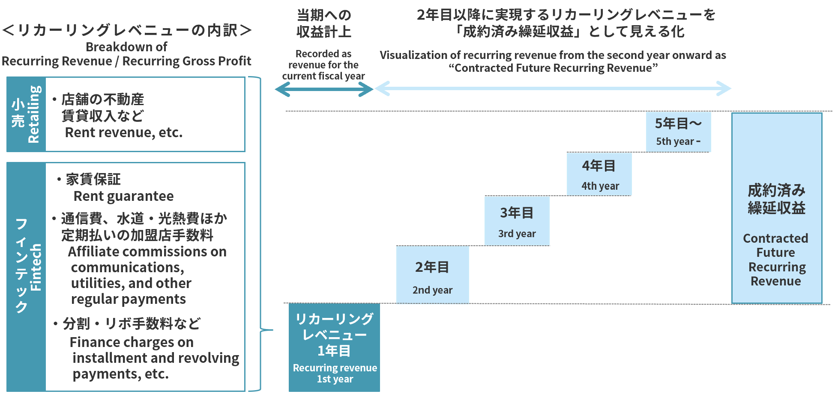
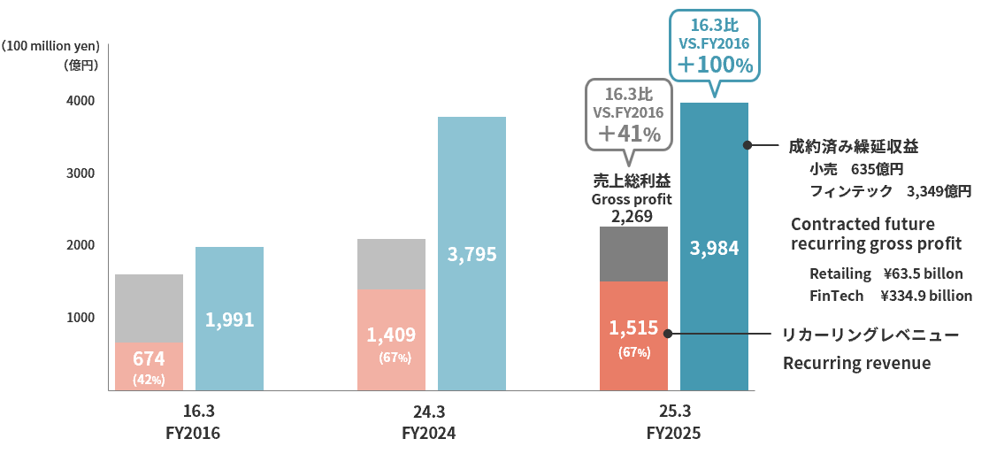

 | ＊ 家賃保証は残居住年数、加盟店手数料(定期払い)はカード有効期間、店舗の家賃収入は残契約年数をもとに算出 |  |  | ＊ 売上総利益には、販管費戻り(お取引先さまから継続的にいただく経費)を含む
 | Rent guarantee is calculated based on remaining years of occupancy, affiliate commissions (regular payments) |  |  | Gross profit includes selling, general and administrative expenses paid by business partners
 | are based on card expiration dates, and store rental income is based on remaining contract durations

24
<参考>店舗の状況について (Reference) About Store Trends

■改装の状況 Renovations
 |  |  | 2024/6/30 |  | 2025/6/30 |  | 2025/3/31
主な改装店舗 | Major store renovations |  | 博多マルイ | Hakata Marui | 錦糸町マルイ | Kinshicho Marui | 海老名マルイ | Ebina Marui
 |  |  | 中野マルイ | Nakano Marui | マルイファミリー溝口 | Marui Family Mizonokuchi | 新宿マルイ | Shinjuku Marui
 |  |  | 北千住マルイ | Kitasenju Marui | 新宿マルイ | Shinjuku Marui | 北千住マルイ | Kitasenju Marui
 |  |  |  |  |  |  | 錦糸町マルイ | Kinshicho Marui
 |  |  |  |  |  |  | 中野マルイ | Nakano Marui

■店舗数と売場面積の状況 Number of stores and sales floor space

 | （千㎡／Thousand ㎡） |  | 2024/6/30 |  | 2025/6/30 |  | 2025/3/31
期末店舗数 | Number of stores at the end of period |  | 22店舗 |  | 22店舗 |  | 22店舗
期末売場面積 | Sales floor space at the end of period | * | 383.6 |  | 383.6 |  | 383.6

* 「期末売場面積」はマルイ（外部専門店含む）、モディの合計面積です。
* Sales floor space at the end of period is total of Marui including specialty stores and Modi.

■契約形態 Contract Type
■非物販テナント構成 Non-retail tenants composition

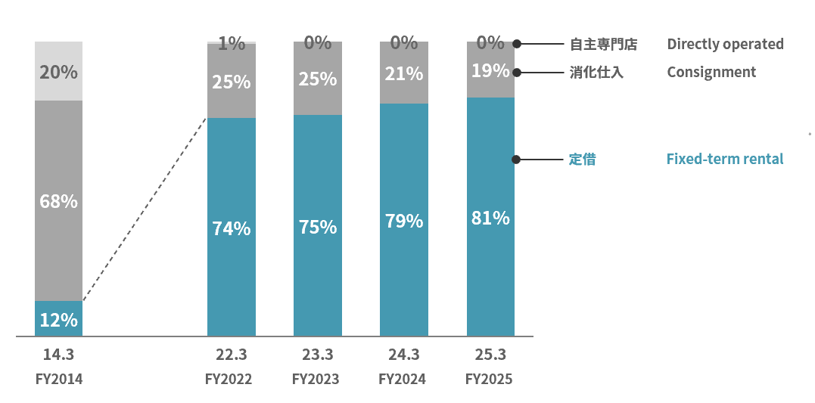
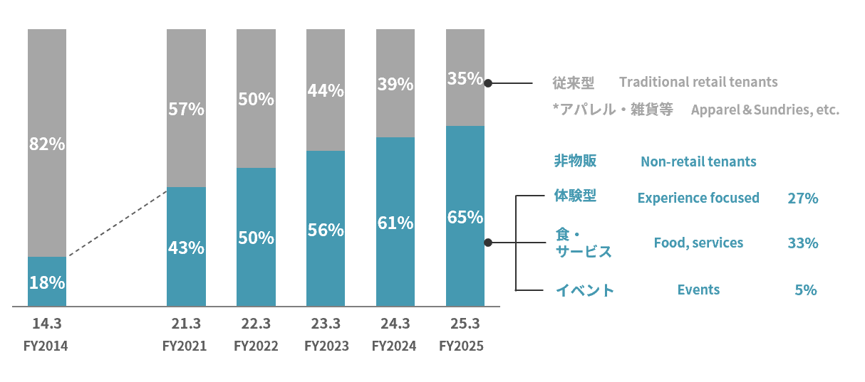

*

* 2014年3月期の「非物販」は、食・サービス・イベント等の合計値となっております。
The figure for “Non-retail tenants” for the fiscal year ended March 31, 2014, is the total for food, services, events, etc.

25
<参考>経営ビジョン＆戦略ストーリー2031について (Reference) About Management Vision & Strategy Narrative 2031

【経営ビジョン＆戦略ストーリー2031の概要】 |  | Overview of “Management Vision & Strategy Narrative 2031”
 | 当社グループは、2031年の創業100周年に向けて「中期経営計画」改め「経営ビジョン＆戦略ストーリー2031」を策定しています。経営ビジョンとして高い目標を掲げ、
 | そこからバックキャスティングして戦略ストーリーを構築し、ビジョン・インパクト・事業戦略を連動させることで社会的価値の創出を実現していきます。
 | The Group formulates its “Management Vision & Strategy Narrative 2031” rather than a medium-term management plan for the 100th anniversary of its founding in 2031. We will set high goals as our management vision and build
 | a strategy narrative by backcasting from there. We will achieve the creation of social value by linking our vision, impact, and business strategy.

【経営ビジョン】 |  | Management Vision
 | 当社グループは、これまでの小売・フィンテック・共創投資による三位一体ビジネスから、フィンテックを中心とした「『好き』を応援するビジネス」へ転換することで、「インパクトと利益の二項対立を
 | 乗り越える」というビジョンを実現していきます。経営ビジョンの前提として、30年以上続くデフレ経済は変化の潮目を迎えており、消費者の行動にも変化が生じる中、
 | これまでのポイント還元に代表されるコスパ消費とは対極となる「『好き』が駆動する経済」という新たな経済の可能性を見出し、この新しい市場を創造することで成長していきます。
 | We are transitioning from our traditional business model integrating Retailing, FinTech,and Co-Creation Investments—toward a new model centered on FinTech: a business that supports “Suki.” Through this transformation, we aim to realize
...
2000

26
...
■資本配分（26年3月期～31年3月期） Capital allocation(FY2026 to FY2031)
■高成長・高還元にむけたKPI KPIs for achieving high growth and high returns
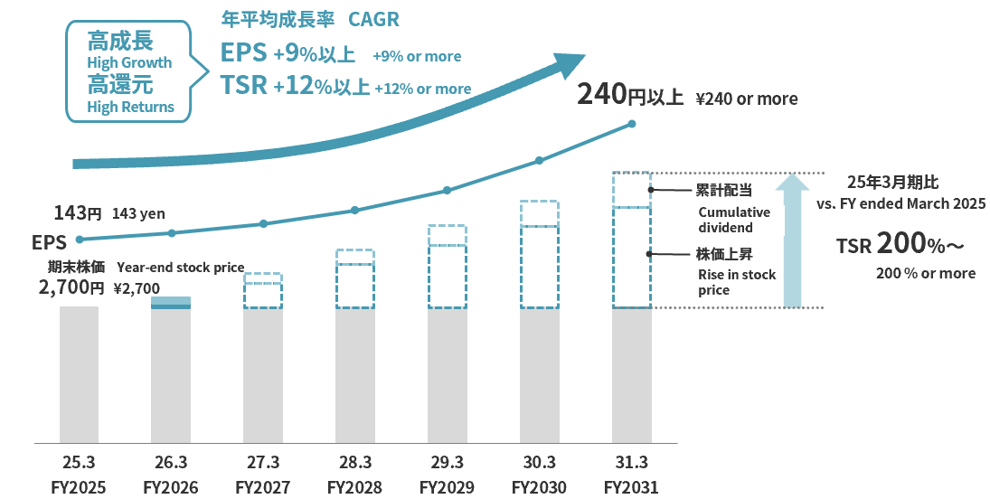
...
2000

27
...
EPOS cards that support "Suki" are the Epos Cards which have been designed in collaboration with anime, music artists, video games, manga, etc.
They have reached a total of 123 projects and 1.18 million members , and the percentage of new cardholders is increasing every year and to over 40%. (as of June 2025)
They have a high affinity with social media, and as a result, the acquisition cost per card is very low compared to affiliate advertising.
In addition, because it is easy to create enthusiastic fans who join for more than financial incentives, LTV is 2 to 7 times higher than that of classic cards, and may approach the LTV of gold cards,
depending on future strategies.

■「好き」を応援するカードの広がり | ■「好き」を応援するカードの会員数 | ■「好き」を応援するカードのLTV
Expansion of EPOS cards that support "Suki" | Number of members of EPOS cards that support "Suki" | LTV of EPOS cards that support "Suki"
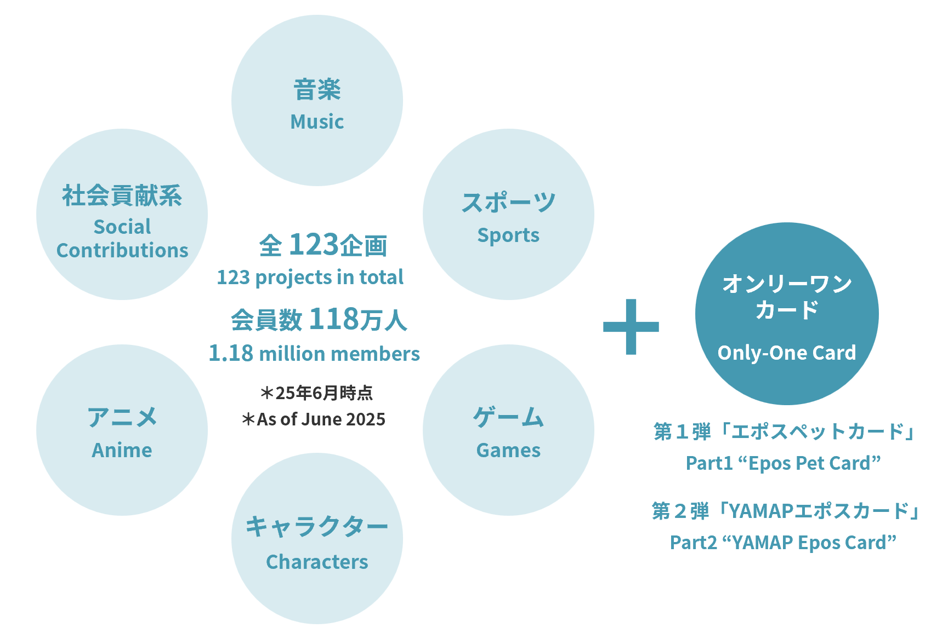
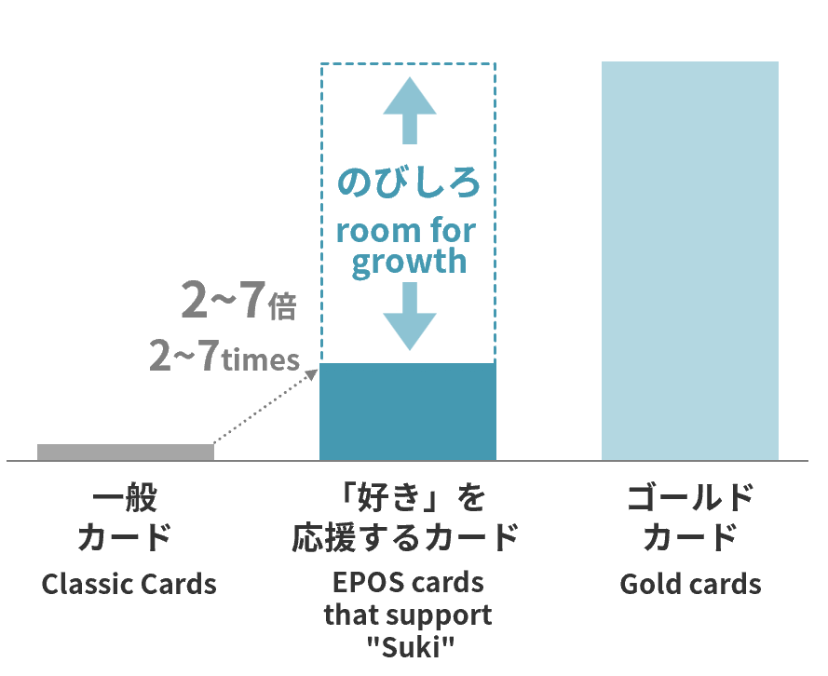
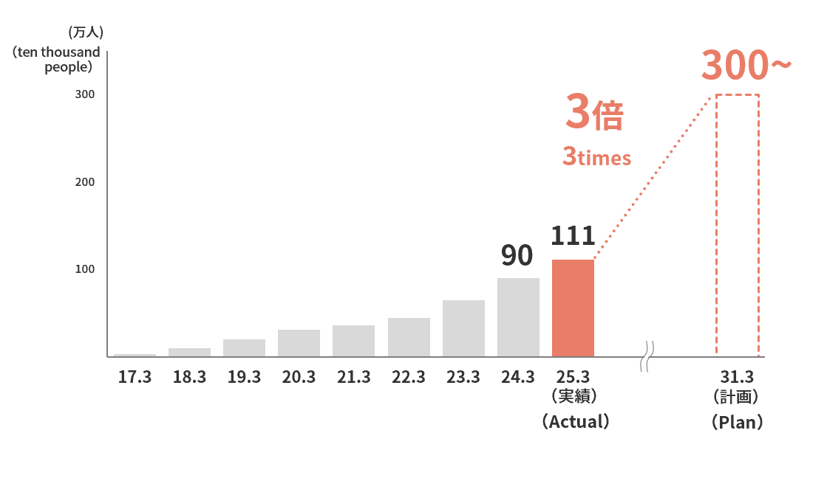

*The word “Suki” can mean love, like, favor, passionate about, crazy about, adore, etc.

2000

28
...
2000

29
...
2000

30
...
Aiming to achieve both impact (solving social issues) and profits, the Marui Group has envisioned a |  | While the “IMPACT BOOK,” which describes the status of our impact initiatives,
new economic vision called “The economy driven by ‘Suki’,” in which the emotions and values |  | has received a certain amount of positive feedback, we have received some comments, mainly from
of each individual, rather than functions and prices, are the driving force behind a new economy. |  | future generations,about the difficulty and lack of clarity of the contents.
To realize this vision, we are promoting businesses that support “Suki” through events, goods, |  | The “IMPACT BOOK:Future Generations Edition” has been restructured so that future generations will be able to
services, Co-Creative investment, business development, and people, organizations, and work styles, |  | realize that impact initiatives are “their own business” and think about their own “future”.
with a focus on FinTech. In this “IMPACT BOOK 2025”, we explain our specific strategies for achieving |  | In addition, many future generations were also actively involved in the production and editing of this booklet as
the economy driven by “Suki” and the path we will take to realize our impact. |  | “creators”. From on-site reporting on impact initiatives, to checking whether the content is easy to understand
*The word “Suki” can mean love, like, favor, passionate about, crazy about, adore, etc. |  | even for junior high and high school students, this booklet has been created with the perspective
 |  | of the future generations who will be reading it.
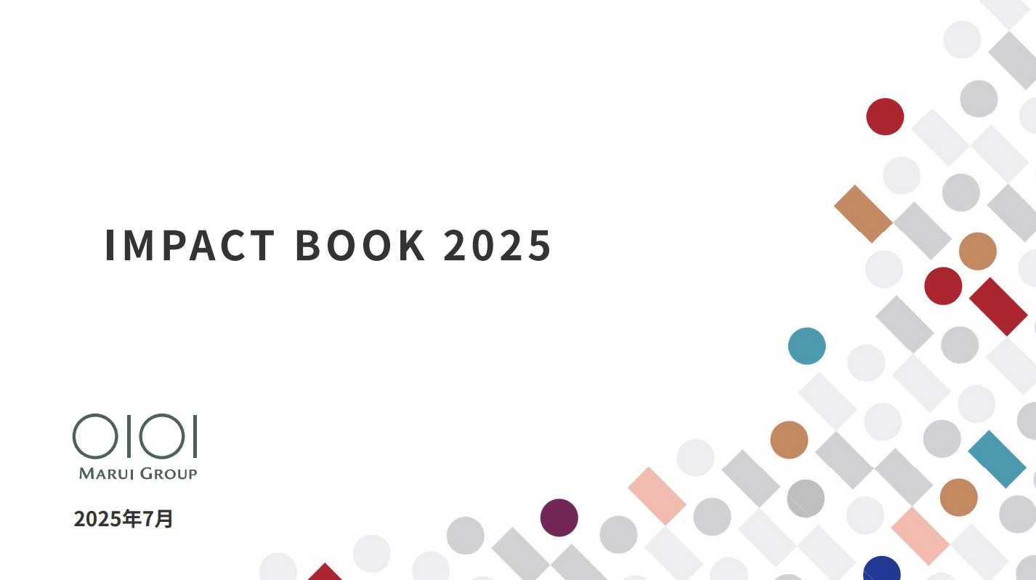
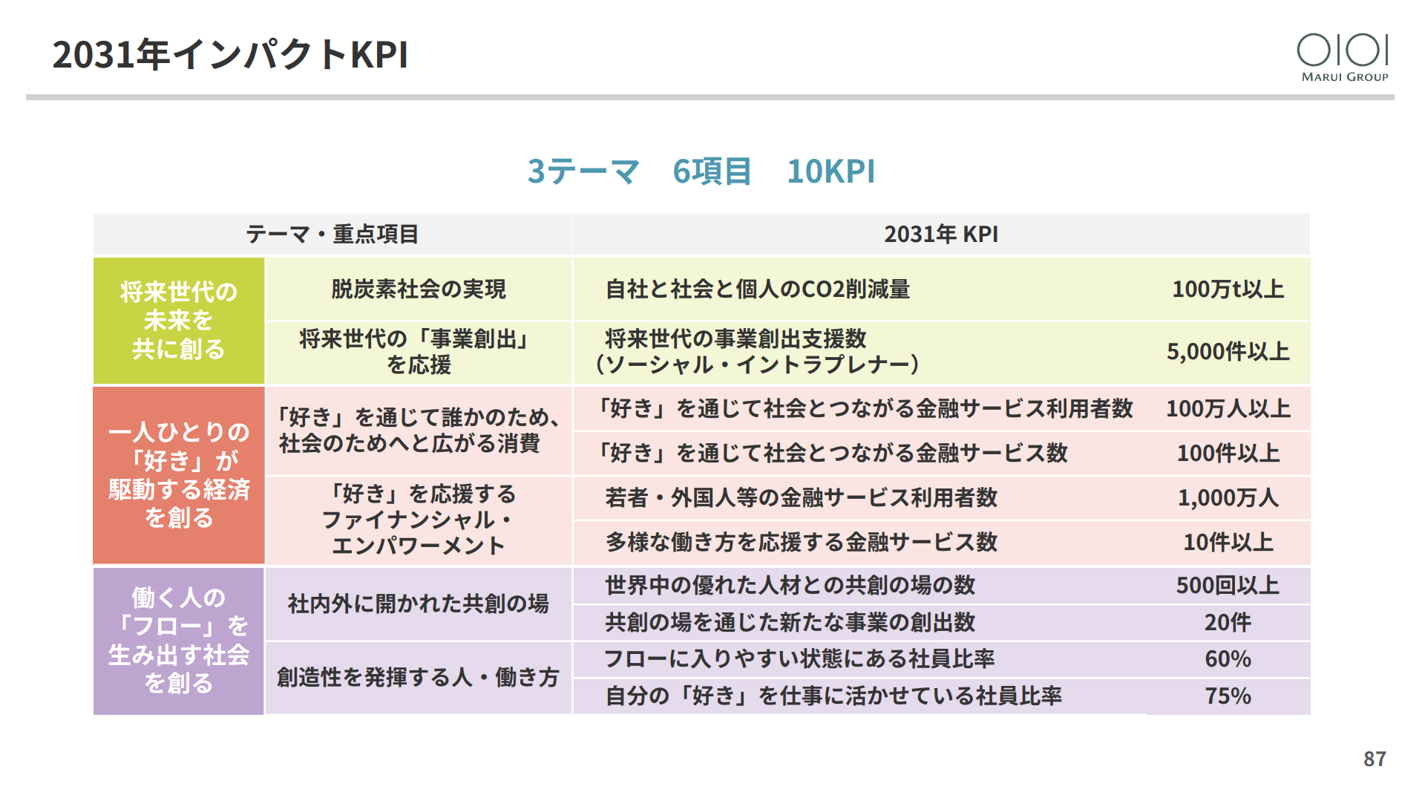
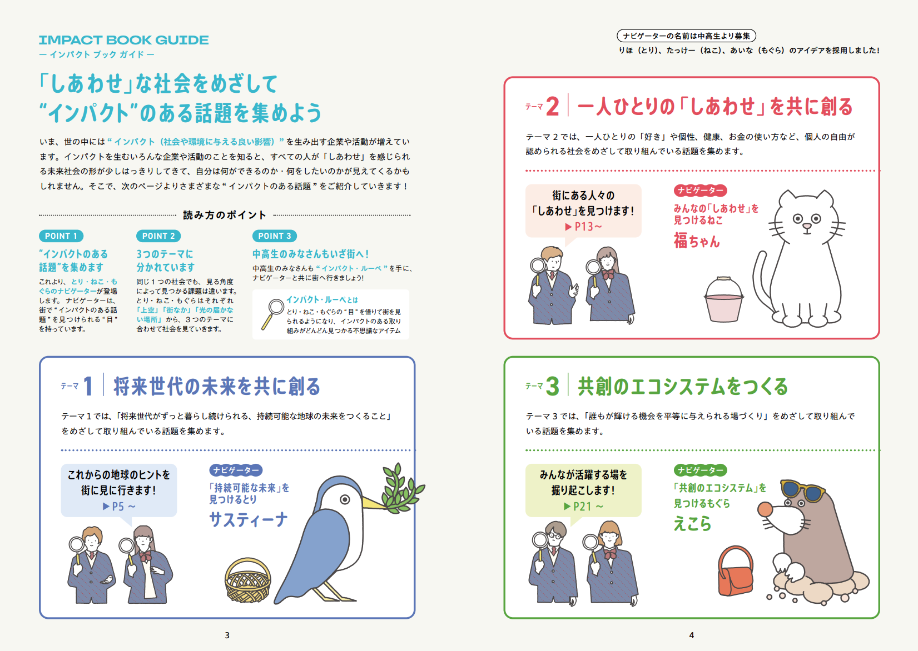

(日本語版)
※「IMPACT BOOK 2025」は、こちらからご覧ください
 | https://pdf.0101maruigroup.co.jp/ir/pdf/impactbook/2025/impactbook2025_all.pdf
The English version of “IMPACT BOOK 2025” is currently in production.

 |  | ※「IMPACT BOOK ～将来世代版～」は、こちらからご覧ください
 |  |  | https://www.0101maruigroup.co.jp/ir/pdf/impactbook/2024/impactbook_future.pdf
 |  |  | The “IMPACT BOOK:Future Generations Edition” is only available in Japanese.

2000

31
...
 | Photo by Hironori Kim

＜目次＞ Table of Contents
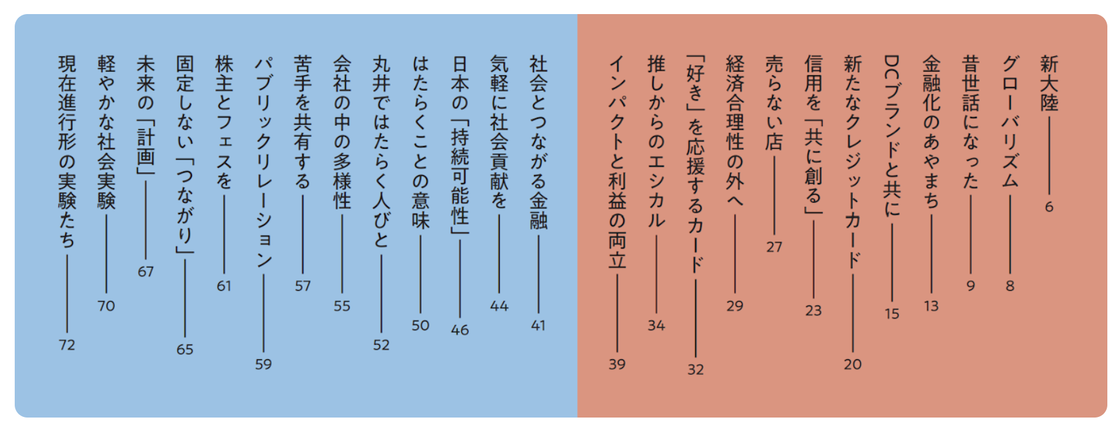
...
2000

32
...
 | https://www.youtube.com/@maruigroup/videos

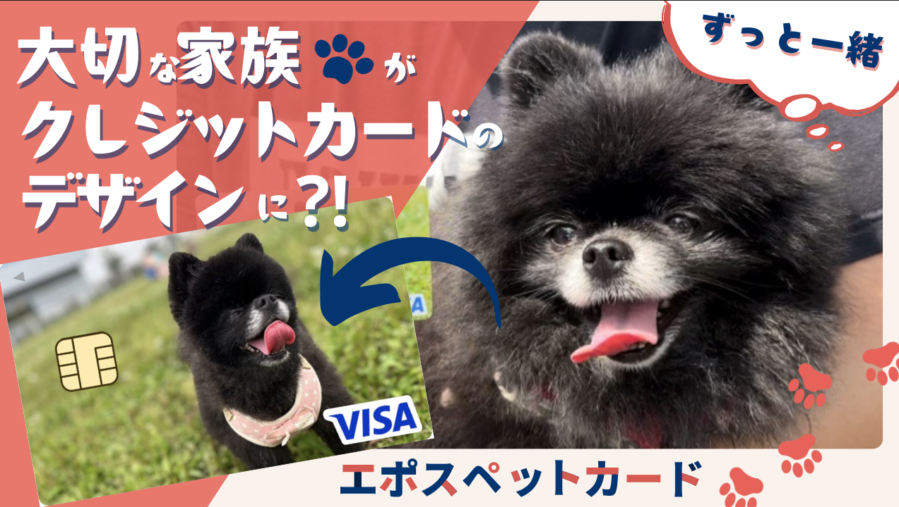
...
https://youtu.be/R5rwrNWSaUQ
...
2000

裏表紙
...
2000

